スポンサー公告
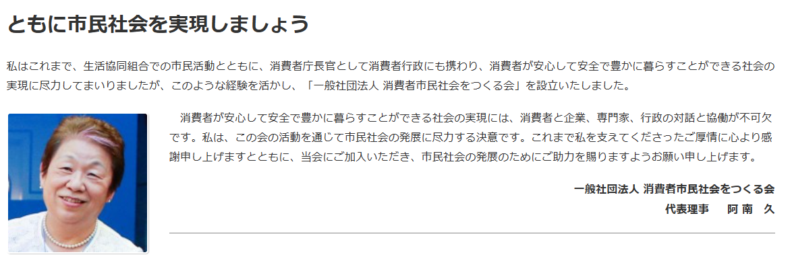
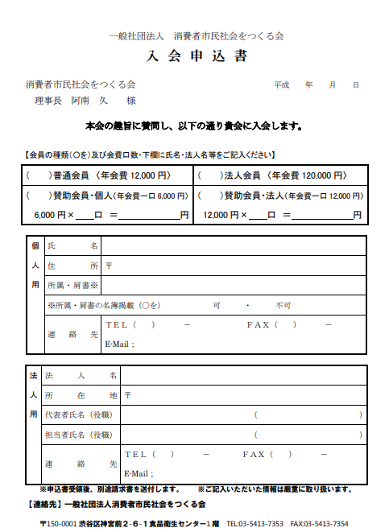

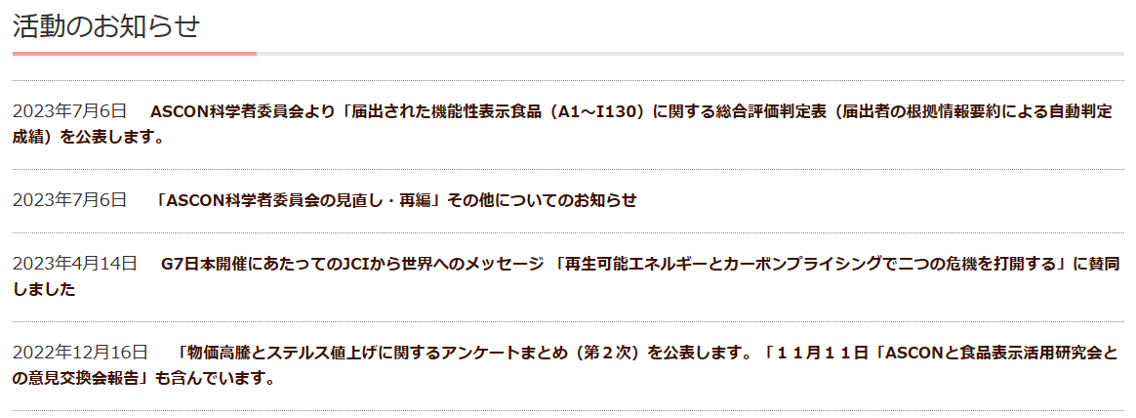

41 ノロウイルス関連情報
ノロウイルス指数平年同等 散発事故発生 |  |  |  |  |  |  |  | 出典:東京都感染症情報センター
 |  |  |  |  |  |  |  | （最近５年間の週値の比較） ノロウイルスの感染周期は4年ですね 前回は2018年

東京都は レベル 2 全国平均 (レベル2) 2.62
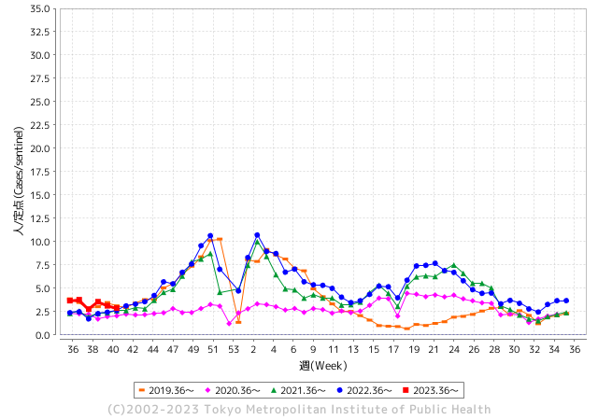
ノロウイルスのピークは
11-12月です。

 |  |  |  |  |  |  |  |  |  |  |  | レベル5

 |  |  |  |  |  |  |  |  |  |  |  | レベル4

 |  |  |  |  |  |  |  |  |  |  |  | レベル3

 |  |  |  |  |  |  |  |  |  |  |  | レベル2
GⅡ 40週 0例 |  |  |  |  | GⅡ 41週 0例 |  |  |  |  |  |  | レベル1
地方衛生研究所情報 |  |  | 傾向 |  | 出典：地方衛生研究所ネットワーク
★数年間で二番目に高い比率でノロウイルス終息か |  |  |  |  |  |  |  | http://idsc.tokyo-eiken.go.jp/diseases/gastro/gastro/
 |  |  |  | 流行警報 | 警戒警報
 | 2023-10-22 |  | 低散発 | 定点観測値 |  | ▲:減少 | 今週のニュース（Noroｖｉｒｕｓ） (10/16-10/22) |  |  |  | 9
先週
今週
都道府県名 | 流行 ☆増加 ★減少☆★1つで約1ポイント |  |  | 2023/40週 | 2023/41週 | 対前週 | 大量発症事故（業種／内容） 今週 , 先週 |  |  |  | ニュースソース | 日時
北海道 | ★ |  |  | 1.36 | 1.19 | ▲ 0.17 |  |  |  |  |  |  | 北海道
青森県 | ★ |  |  | 2.05 | 1.34 | ▲ 0.71 |  |  |  |  |  |  | 青森県
岩手県 | ★★ |  |  | 4.63 | 2.9 | ▲ 1.73 | 県によると、久慈保健所管内の教育・保育施設から複数の園児が嘔吐や下痢等の症状があると久慈保健所へ連絡があり、調査した結果、９月２８日から１０月４日にかけて、０歳から５歳までの子ども２１人と職員１人が嘔吐や下痢等の症状があったことがわかった。 このうち園児１人が入院したが、いずれも回復に向かっているという。 |  |  |  | FNNプライムオン | 2023-10-10 | 岩手県
宮城県 | ☆ |  |  | 1.56 | 1.82 | 0.26 |  |  |  |  |  |  | 宮城県
秋田県 | ★ |  |  | 2.06 | 1.56 | ▲ 0.50 |  |  |  |  |  |  | 秋田県
山形県 | ★ |  |  | 2.79 | 2 | ▲ 0.79 |  |  |  |  |  |  | 山形県
福島県 | ☆ |  |  | 1.53 | 1.55 | 0.02 | 福島市保健所は２０日、同市北町の飲食店「珍満賓館」でカキ料理を食べた１０～２０代の男女８人が下痢や腹痛などの症状を訴え、調査した結果、ノロウイルスによる食中毒だったと発表した。同店を同日から３日間の営業停止処分とした。 市保健所によると、１５日に同店を利用した１２人のうち、８人が１７日ごろに体調不良となり、医療機関でノロウイルスの疑いがあると診断された。現在はいずれも快方に向かっている。 |  |  |  | 福島民友 | 2023-10-21 | 福島県
茨城県 | ★ |  |  | 2.08 | 1.96 | ▲ 0.12 |  |  |  |  |  |  | 茨城県
栃木県 | ★ |  |  | 1.54 | 1.23 | ▲ 0.31 |  |  |  |  |  |  | 栃木県
群馬県 | ★ |  |  | 4.11 | 3.13 | ▲ 0.98 |  |  |  |  |  |  | 群馬県
埼玉県 | ★ |  |  | 3.94 | 3.41 | ▲ 0.53 |  |  |  |  |  |  | 埼玉県
千葉県 | ★ |  |  | 3.07 | 2.9 | ▲ 0.17 |  |  |  |  |  |  | 千葉県
東京都 | ★ |  |  | 3.13 | 2.87 | ▲ 0.26 |  |  |  |  |  |  | 東京都
神奈川県 | ☆ |  |  | 2.27 | 2.32 | 0.05 |  |  |  |  |  |  | 神奈川県
新潟県 | ★ |  |  | 2.58 | 1.98 | ▲ 0.60 |  |  |  |  |  |  | 新潟県
富山県 | ★ |  |  | 3.48 | 3.1 | ▲ 0.38 |  |  |  |  |  |  | 富山県
石川県 | ☆ |  |  | 3.86 | 4.38 | 0.52 |  |  |  |  |  |  | 石川県
福井県 | ★ |  |  | 3.92 | 3.4 | ▲ 0.52 |  |  |  |  |  |  | 福井県
山梨県 | ☆ |  |  | 3.33 | 4.17 | 0.84 |  |  |  |  |  |  | 山梨県
長野県 | ★ |  |  | 2.11 | 2.06 | ▲ 0.05 |  |  |  |  |  |  | 長野県
岐阜県 | ☆ |  |  | 1.91 | 1.98 | 0.07 |  |  |  |  |  |  | 岐阜県
静岡県 | ★ |  |  | 2.26 | 2.18 | ▲ 0.08 |  |  |  |  |  |  | 静岡県
愛知県 | ★ |  |  | 2.31 | 2.07 | ▲ 0.24 |  |  |  |  |  |  | 愛知県
三重県 | ★ |  |  | 3.51 | 3.04 | ▲ 0.47 |  |  |  |  |  |  | 三重県
滋賀県 | ★ |  |  | 2.2 | 2.09 | ▲ 0.11 |  |  |  |  |  |  | 滋賀県
京都府 | ★ |  |  | 1.62 | 1.48 | ▲ 0.14 |  |  |  |  |  |  | 京都府
大阪府 | ☆ |  |  | 2.75 | 2.79 | 0.04 |  |  |  |  |  |  | 大阪府
兵庫県 | ★ |  |  | 3.42 | 3.15 | ▲ 0.27 |  |  |  |  |  |  | 兵庫県
奈良県 | ★ |  |  | 3.18 | 2.38 | ▲ 0.80 |  |  |  |  |  |  | 奈良県
和歌山県 | ☆ |  |  | 1.3 | 2.23 | 0.93 |  |  |  |  |  |  | 和歌山県
鳥取県 | ★ |  |  | 4.53 | 3.16 | ▲ 1.37 |  |  |  |  |  |  | 鳥取県
島根県 | ★ |  |  | 4.04 | 3.35 | ▲ 0.69 |  |  |  |  |  |  | 島根県
岡山県 | ★ |  |  | 3.48 | 2.76 | ▲ 0.72 |  |  |  |  |  |  | 岡山県
広島県 | ★ |  |  | 3.18 | 2.66 | ▲ 0.52 |  |  |  |  |  |  | 広島県
山口県 | ★ |  |  | 2.67 | 2.6 | ▲ 0.07 |  |  |  |  |  |  | 山口県
徳島県 | ★★ |  |  | 3.04 | 1.3 | ▲ 1.74 |  |  |  |  |  |  | 徳島県
香川県 | ★ |  |  | 5.79 | 5.57 | ▲ 0.22 |  |  |  |  |  |  | 香川県
愛媛県 | ★ |  |  | 3.54 | 3.08 | ▲ 0.46 |  |  |  |  |  |  | 愛媛県
高知県 | ★ |  |  | 2.15 | 1.27 | ▲ 0.88 |  |  |  |  |  |  | 高知県
福岡県 | ☆ |  |  | 3.29 | 4.23 | 0.94 |  |  |  |  |  |  | 福岡県
佐賀県 | ☆ |  |  | 1.3 | 2 | 0.70 |  |  |  |  |  |  | 佐賀県
長崎県 | ★ |  |  | 1.82 | 1.32 | ▲ 0.50 |  |  |  |  |  |  | 長崎県
熊本県 | ★ |  |  | 4.58 | 4.48 | ▲ 0.10 |  |  |  |  |  |  | 熊本県
大分県 | ★★ |  |  | 7.67 | 5.61 | ▲ 2.06 |  |  |  |  |  |  | 大分県
宮崎県 | ★ |  |  | 4.89 | 4.33 | ▲ 0.56 |  |  |  |  |  |  | 宮崎県
鹿児島県 | ★ |  |  | 3.8 | 2.98 | ▲ 0.82 |  |  |  |  |  |  | 鹿児島県
沖縄県 | ★ |  |  | 1.74 | 1.35 | ▲ 0.39 |  |  |  |  |  |  | 沖縄県
全国 | ★ |  |  | 2.86 | 2.62 | ▲ 0.24
 |  |  |  |  |  |  |  |  |  |  | 0 | 0
 |  |  |  | 今週 |  |  | 管理レベル「2」
 |  | 先週に比べて全国平均は |  |  |  | 2.62 | ：先週より | ▲ 0.24
 |  | 東京都は |  |  |  | 2.87 | ：先週より | ▲ 0.26
 |  | 最高指数は |  |  | 大分県 | 5.61 | 全国で10.00を超える都道府県数は |  | 0ヶ所 | 増減 | 0

2 | 9-10月、4月以降 施設の所在市町村で流行・ 食中毒が報告される 定点観測値が5.00前後 |  |  |  |  | 【情報共有】 週間・情報収集/情報は毎週確認する 【常設】 嘔吐物処理セットの配備 【体調管理】従業員の健康状況を徹底し、不良者は調理・加工ラインより外す

秋田県吉田屋の初会見
 | 青森県八戸市の総菜製造会社「吉田屋」が製造した弁当を食べ、全国で500人を超える食中毒患者が出た問題で21日、吉田屋の吉田広城社長が市内で記者会見を開き、「被害者、家族の皆様にはつらく苦しい思いをさせてしまい、本当に申し訳ない」と謝罪した。 事件発生以来33日後に初会見 食中毒発生の原因と再発防止策についても説明した。 食中毒発生の原因をめぐっては、八戸市保健所が、外部から受け入れたご飯の温度管理が不十分で受け入れ態勢に不備があったと指摘していた。 この日の会見で、吉田社長は「（外部から受け入れたご飯を）独自の判断で冷却して使用した。 独自の判断とは、どのような判断なのか・・・おそらく現場責任者あるいは担当者の判断か、会社としてのルールは無かったのか そのこと自体が大きな要因で、 『外部委託』ということが持つリスクへの認識が甘かった」「私に慢心と油断があった」などと説明した。 油断ではなく、リスクという認識や食品製造会社のトップとしての資質もさることながら技量がなかったと考えられるが また、保健所に対して、今後は外部業者に米飯の製造を委託しない▽製造した弁当の最終販売者に至るまでの連絡先を把握するといった対策を盛り込んだ改善報告書を18日付で提出したことを明らかにした。 大変重要な内容なので、是非一般公開すべきである。 さらに、弁当の1日の製造量を最大1万5千食に限定し、従業員や作業工程に負荷がかからないように見直すという。 製造業の基本であるが、今後現場の製造判断は、どのようにコントロールするのか不明である。 吉田社長は「今回は、全国の駅弁ファンのみなさまのみならず、苦情受け付けや商品の回収に対応、説明に奔走してくれた 販売店、風評被害で影響を受けた同業他社など、皆さんに迷惑をかけ、弁当製造の社会的影響の大きさを痛感した。 駅弁は旅のお供で郷愁を誘うもの。再発防止と信頼の回復に努めていきたい」と話した。 被害額の算定がほぼ就いたところで公開すべきと考えられるが またPL保険には入っていると思われますが 被害者と連絡をとって返金や補償について対応中で、 事業再開については「保健所との改善策協議が続いており、時期はまだは示せない」とした。
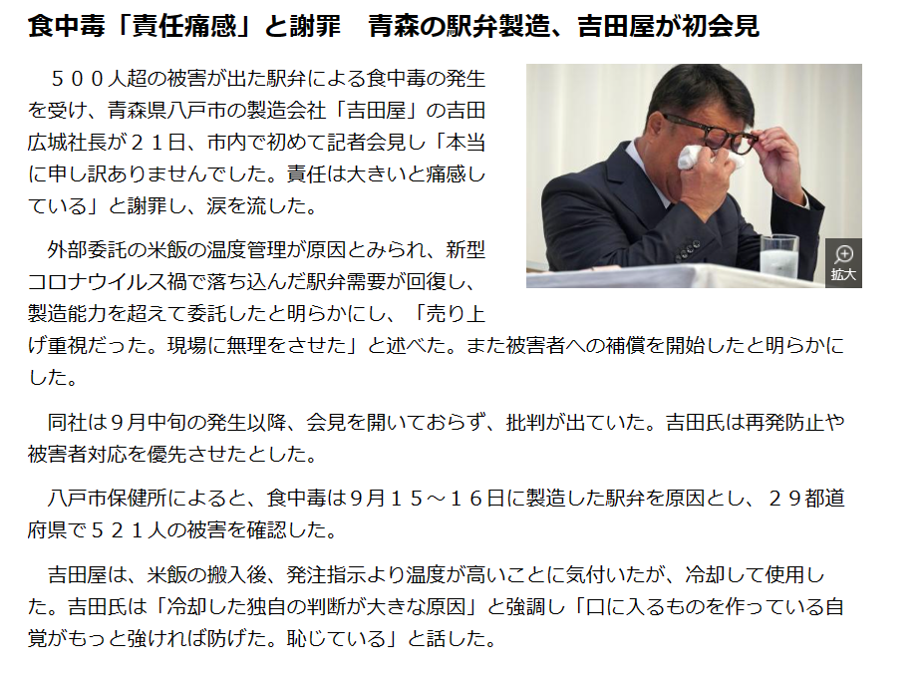

1時間33分40秒
【LIVE】発生から一か月 全国500人超食中毒の弁当 吉田屋社長記者会見 - YouTube

HACCPの制度化はどうなっていたのか
利益追求型だけの企業で、社会的責任をどのように目指してきたのか見えない
これはトップの責任以外の何物でもない

40 感染症情報
2023年 第40週（10月2日〜 10月8日）
1類感染症 | 報告なし
2類感染症 | 結核例 260例
指定感染症 新型コロナウイルス感染症 | 厚生労働省：国内の発生状況など https://www.mhlw.go.jp/stf/covid-19/kokunainohasseijoukyou.html#h2_1 厚生労働省：データからわかる－新型コロナウイルス感染症情報－ https：//covid19.mhlw.go.jp/
 | https://www.mhlw.go.jp/stf/covid-19/kokunainohasseijoukyou.html#h2_1
 | 厚生労働省：データからわかる－新型コロナウイルス感染症情報－
 | https：//covid19.mhlw.go.jp/
3類感染症 細菌性赤痢2例 | 菌種：S. sonnei（D群）2例＿感染地域：‌インド1例、インドネシア1例
腸管出血性大腸菌感染症 | 腸管出血性大腸菌感染症73例（有症者48例、うちHUS 2例） 感染地域：‌国内52例、イタリア1例、韓国1例、国内・国外不明19例 国内の感染地域：‌東京都8例、福岡県8例、岐阜県6例、千葉県4例、埼玉県3例、愛知県2例、滋賀県2例、大阪府2例、岡山県2例、大分県2例、鹿児島県2例、宮城県1例、秋田県1例、山形県1例、茨城県1例、新潟県1例、長野県1例、静岡県1例、京都府1例、兵庫県1例、奈良県1例、国内（都道府県不明）1例
 | 年齢群：‌1歳（3例）、2歳（4例）、3歳（3例）、5歳（2例）、6歳（1例）、7歳（1例）、 10代（8例）、20代（14例）、30代（7例）、40代（9例）、50代（7例）、60代（7例）、 70代（4例）、80代（3例） | 血清群・毒素型：‌O157 VT2（19例）、O157 VT1・VT2（15例）、O103 VT1（3例）、O121 VT2（3例）、O26VT1（3例）、 O111 VT1（2例）、O115 VT1（2例）、O148 VT2（2例）、O157 VT1（2例）、O142 VT1（1例）、O18 VT1（1例）、O18VT2（1例）、 その他・不明（19例） 累積報告数：2,910例（有症者1,985例、うちHUS 49例．死亡3例）
腸チフス パラチフス | 腸チフス1例 感染地域：インド
４類感染症 | E型肝炎8例 感染地域（感染源）：‌北海道1例（不明）、埼玉県1例（不明）、東京 都1例（猪肉）、京都府1例（鹿肉）、大阪府1例（食品）、 国内（都道府県不明）1例（不明）、国内・国外不明2例（不明2例） | レジオネラ症56例（肺炎型55例、ポンティアック型1例） 感染地域：‌埼玉県5例、愛知県5例、兵庫県4例、福岡県4例、東京都3例、大阪府3例、茨城県2例、栃木県2例、群馬県2例、 静岡県2例、岡山県2例、山口県2例、神奈川県1例、新潟県1例、石川県1例、福井県1例、長野県1例、岐阜県1例、 滋賀県1例、広島県1例、愛媛県1例、熊本県1例、大分県1例、沖縄県1例、国内（都道府県不明）1例、国内・国外不明7例 年齢群：‌40代（4例）、50代（10例）、60代（8例）、70代（18例）、80代（11例）、90代以上（5例） 累積報告数：1,753例
5類感染症 | アメーバ赤痢7例（腸管アメーバ症7例） 感染地域：‌千葉県1例、国内（都道府県不明）4例、国内・国外不明2例 感染経路：その他・不明7例
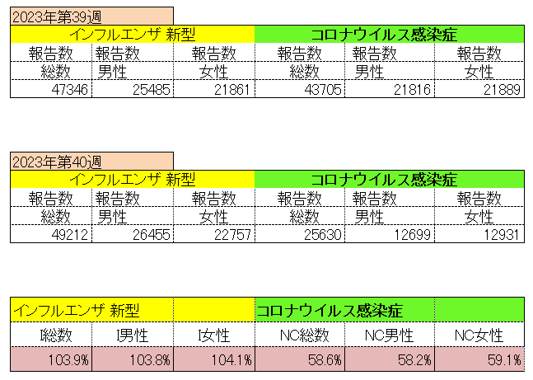
インフルエンザ と 新型コロナ

 |  | 対前週 インフルエンザ 103.9% 増加 新型コロナウイルス 41.4%減少

41 感染症統計
届出感染症 第三類 腸管出血性大腸菌 |  |  |  |  |  |  |  |  |  |  |  |  |  | 届出感染症 第三類 細菌性赤痢菌
全国 報告数推移 医療機関からの届出数 |  |  |  |  |  |  |  |  |  |  |  |  |  | 全国 報告数推移 届出患者数（人）
 | 1月 | 2月 | 3月 | 4月 | 5月 | 6月 | 7月 | 8月 | 9月 | 10月 | 11月 | 12月 | 合計 |  | 1月 | 2月 | 3月 | 4月 | 5月 | 6月 | 7月 | 8月 | 9月 | 10月 | 11月 | 12月 | 合計
12-21年月平均 | 68 | 56 | 67 | 103 | 188 | 415 | 607 | 866 | 555 | 347 | 207 | 135 | 3,640 | 12-21年月平均 | 8 | 9 | 13 | 7 | 9 | 9 | 8 | 11 | 9 | 18 | 12 | 12 | 131
 |  |  |  |  |  |  |  |  |  | 今週 |  |  |  |  |  |  |  |  |  |  |  |  |  | 今週
 |  |  |  |  |  |  |  |  |  | 94 |  |  |  |  |  |  |  |  |  |  |  |  |  | 1
2023年 | 82 | 62 | 99 | 112 | 224 | 524 | 521 | 763 | 452 | 167 |  |  |  | 2023年 | 1 | 1 | 4 | 2 | 2 | 7 | 7 | 3 | 1 | 3
2022年 | 81 | 39 | 72 | 89 | 258 | 416 | 554 | 568 | 578 | 337 | 169 | 168 | 3,329 | 2022年 | 0 | 5 | 4 | 1 | 1 | 1 | 1 | 1 | 0 | 0 | 0 | 2 | 16
2021年 | 81 | 48 | 71 | 128 | 171 | 350 | 569 | 553 | 458 | 306 | 220 | 229 | 3,184 | 2021年 | 1 | 2 | 1 | 0 | 0 | 0 | 1 | 1 | 0 | 1 | 0 | 0 | 7
2020年 | 112 | 85 | 60 | 97 | 95 | 305 | 544 | 449 | 475 | 505 | 219 | 98 | 3,044 | 2020年 | 16 | 1 | 19 | 3 | 13 | 1 | 2 | 2 | 0 | 24 | 4 | 2 | 87
2019年 | 84 | 100 | 77 | 80 | 236 | 438 | 631 | 752 | 523 | 427 | 253 | 136 | 3,737 | 2019年 | 7 | 7 | 13 | 3 | 8 | 11 | 5 | 11 | 9 | 9 | 20 | 37 | 140
2018年10月3日、山梨県内の宿坊を利用した2グループ42名が赤痢にかかりました。使用水や従事者からは赤痢菌が検出されておらず現在のところ感染源は不明です。
2018年 | 41 | 44 | 67 | 103 | 311 | 415 | 539 | 1,165 | 534 | 297 | 205 | 92 | 3,813 | 2018年 | 9 | 22 | 18 | 9 | 21 | 14 | 6 | 13 | 7 | 81 | 31 | 37 | 268
埼玉県と群馬県の総菜店で販売されたポテトサラダを食べた人が腸管出血性大腸菌O157に感染した、という集団食中毒に関するニュースが2017年8月21日以降、新聞やテレビで取り上げられました。
2017年 | 57 | 35 | 95 | 112 | 131 | 340 | 483 | 1339 | 614 | 349 | 236 | 68 | 3,859 | 2017年 | 19 | 12 | 8 | 12 | 7 | 15 | 16 | 12 | 16 | 6 | 12 | 6 | 141
2016年 | 68 | 42 | 44 | 75 | 135 | 448 | 507 | 808 | 795 | 313 | 246 | 143 | 3,624 | 2016年 | 9 | 16 | 12 | 6 | 7 | 14 | 9 | 14 | 9 | 9 | 8 | 7 | 120
2011年8月に外食チェーン店が原因とされた赤痢菌Shigella sonneiの広域集団感染事例が青森県、宮城県、山形県、福島県において発生した。本事例は、それとほぼ同時期に発生しておりその関連性が強く疑われた事例である。
※2023年 第41週（10/9～10/15） 現在 |  |  |  |  |  |  |  |  |  |  |  |  |  | ※2023年 第41週（10/9～10/15） 現在

 | 腸管出血性大腸菌 |  | 例年並み |  |  |  |  |  |  |  |  |  |  |  | 赤痢 | 少ない
Ｈ２９／８月は非常に多かった

腸管出血性大腸菌
 | 2023年 | 2022年 | 2021年 | 2020年 | 2019年 | 2018年 | 2017年 | 2016年 | 2015年
2016年 | 82 | 81 | 81 | 112 | 84 | 41 | 57 | 68
68 | 62 | 39 | 48 | 85 | 100 | 44 | 35 | 42
42 | 99 | 72 | 71 | 60 | 77 | 67 | 95 | 44
44 | 112 | 89 | 128 | 97 | 80 | 103 | 112 | 75
75 | 224 | 258 | 171 | 95 | 236 | 311 | 131 | 135
135 | 524 | 416 | 350 | 305 | 438 | 415 | 340 | 448
448 | 521 | 554 | 569 | 544 | 631 | 539 | 483 | 507
507 | 763 | 568 | 553 | 449 | 752 | 1,165 | 1,339 | 808
808 | 452 | 578 | 458 | 475 | 523 | 534 | 614 | 795
795 |  | 337 | 306 | 505 | 427 | 297 | 349 | 313
313 |  | 169 | 220 | 219 | 253 | 205 | 236 | 246
246 |  | 168 | 229 | 98 | 136 | 92 | 68 | 143
143
3,624
細菌性赤痢菌
 | 2023年 | 2022年 | 2021年 | 2020年 | 2019年 | 2018年 | 2017年 | 2016年
 | 1 | 0 | 1 | 16 | 7 | 9 | 19 | 9
 | 1 | 5 | 2 | 1 | 7 | 22 | 12 | 16
 | 4 | 4 | 1 | 19 | 13 | 18 | 8 | 12
 | 2 | 1 | 0 | 3 | 3 | 9 | 12 | 6
 | 2 | 1 | 0 | 13 | 8 | 21 | 7 | 7
 | 7 | 1 | 0 | 1 | 11 | 14 | 15 | 14
 | 7 | 1 | 1 | 2 | 5 | 6 | 16 | 9
 | 3 | 1 | 1 | 2 | 11 | 13 | 12 | 14
 | 1 | 0 | 0 | 0 | 9 | 7 | 16 | 9
 | 3 | 0 | 1 | 24 | 9 | 81 | 6 | 9
 |  | 0 | 0 | 4 | 20 | 31 | 12 | 8
 |  | 2 | 0 | 2 | 37 | 37 | 6 | 7

コロナ５類移行に伴う 人の往来の増加、会食機会の増加。 食肉原材不足から 衛生度合いの低い原材料の市場への放出?

※2023年 第11週（3/13～3/19） 現在

 |  |  |  |  |  |  |  |  |  |  |  |  |  |  | 腸管系感染症は新型コロナウイルス予防の手洗い、手指消毒で
 |  |  |  |  |  |  |  |  |  |  |  |  |  |  | 圧倒的に感染防御できている

